交付状态统计
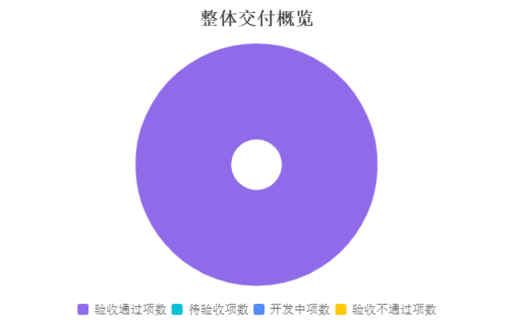
一、整体交付概览（截至 2026 年 1 月 26 日）
统计维度 | 数量（项） / 占比 | 明细说明
交付物总项数 | 52 | 含功能交付物48项、文档交付物 2 项、代码交付物 2 项、配置交付物 0 项
验收通过项数 | 52 | 占比100%
待验收项数 | 0 | 占比0%
开发中项数 | 0 | 占比0%
验收不通过项数 | 0 | 占比0%
延迟交付项数 | 0 | 占比0%
整体完成率 | 100.00% | 按“验收通过项数/总项数”计算

按模块交付统计
二、按模块交付统计
所属模块 | 交付物总项数（项） | 验收通过项数（项） | 完成率 | 未完成项说明（如有） | 责任团队
系统管理（SM） | 2 | 2 | 100% | 无 | 王强
设备管理（EQ） | 8 | 8 | 100% | 无 | 刘婷、陈明
仓库管理（WH） | 6 | 6 | 100% | 无 | 王强、陈明
基础数据（BD） | 12 | 12 | 100% | 无 | 王强、刘婷、陈明
销售管理（SL） | 10 | 10 | 100% | 无 | 王强、刘婷、陈明
采购管理（PO） | 10 | 10 | 100% | 无 | 王强、刘婷、陈明
全模块 | 4 | 4 | 100% | 无 | 赵燕、陈明、王强、孙涛
模块合计 | 52 | 52 | 100% | - | -

按交付类型统计
三、按交付类型统计
交付类型 | 总项数（项） | 验收通过项数（项） | 完成率 | 说明 | 关键责任人
功能交付物 | 48 | 48 | 100% | 无 | 刘婷、王强、陈明
文档交付物 | 2 | 2 | 100% | 无 | 王强、孙涛、赵燕
代码交付物 | 2 | 2 | 100% | 无 | 刘婷、王强、陈明
配置交付物 | 0 | 0 | 0% | 无 | 王强、陈明
类型合计 | 52 | 52 | 100% | - | -

按周度交付统计
 | 计划交付项数（项） | 实际完成项数（项） | 完成率
第一周（2026.1.6-1.12） | 6 | 6 | 100%
第二周（2026.1.13-1.19） | 25 | 25 | 100%
第三周（2026.1.20-2026.1.26） | 21 | 21 | 100%
四、按周度交付统计（关键时间节点）
周度 | 计划交付项数（项） | 实际完成项数（项） | 完成率 | 延迟项说明 | 本周核心成果
第一周（2026.1.6-1.12） | 6 | 6 | 100% | 无延迟 | 1. 完成无依赖核心功能（角色新增、字典新增）； 2. 输出数据库设计文档、前端设计稿； 3. 完成第一周测试用例初稿

第二周（2026.1.13-1.19） | 25 | 25 | 100% | 无延迟 | 1. 完成依赖类功能（用户新增、参数设置）； 2. 输出后端接口文档（80%）； 3. 完成基础数据维护功能开发

第三周（2026.1.20-2026.1.26） | 21 | 21 | 100% | 无延迟 | 1. 完成功能集成测试与缺陷修复； 2. 输出迭代 1 测试报告（终稿）； 3. 完成所有代码提交与配置文件交付

周度合计 | 52 | 52 | 100.00% | - | -

